Накладная-№3
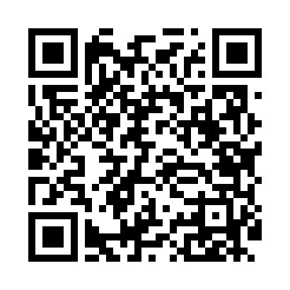
Номер товарно-транспортной накладной: |  |  | Торговый представитель: Kamol aka
Поставщик: Toshkent falcon fly 2 |  |  | Телефон торгового представителя: +998979626299
Дата отгрузки: 25.10.2025 |  |  | Контрагент: Dona zakass
Дата консигнации: |  |  | Адрес:
Доставщик: |  |  | Телефон:
Телефон доставщика:
Время заказа: 25.10.2025 12:28:48
№ | Штрих-код | Название товаров (работ,услуг) | Количество | Количество в кейсе | Цена | Сумма
 |  |  | 10 |  |  | 26.2
1 | 6935201010821 | Шторы (занавески) для ванных комнат из пластм ассы 180 x 180 sm XP-3-7 | 2 | 2 шт. | 1.90 | 3.80
2 | 6996202400868 | Шторы (занавески) для ванных комнат из пластм ассы 180 x 180 sm XP-3-6 | 2 | 2 шт. | 2 | 4
3 | 6996202407096 | Шторы (занавески) для ванных комнат из пластм ассы 180*180 sm XP-3-1 | 2 | 2 шт. | 3.20 | 6.40
4 | 6943340001402 | Миска (10 x 12 x 14 x 16 x 18 sm) DB-6-113 | 2 | 2 шт. | 2.50 | 5
5 | 6934179000681 | Миска 38 см DB-6-101 | 2 | 2 шт. | 3.50 | 7
Итого: 26.2$|->UZS: 327,500.00

